Sheet1
① [결과지인쇄]=> 결과지 1page 검진자 인적사항에서 변경전(현재) 상태에서 ① [주민등록번호]란은 삭제하여주시고 [휴대전화]란을 주민등록번호란으로 위치이동
② [결과지인쇄]=> 결과지 1page 검진자 인적사항에서 변경전(현재) 상태에서 ② 건강검진 프로그램 상단에 검진자 이름 삽입(MD아트체, 글씨크기18, 왼쪽정렬)

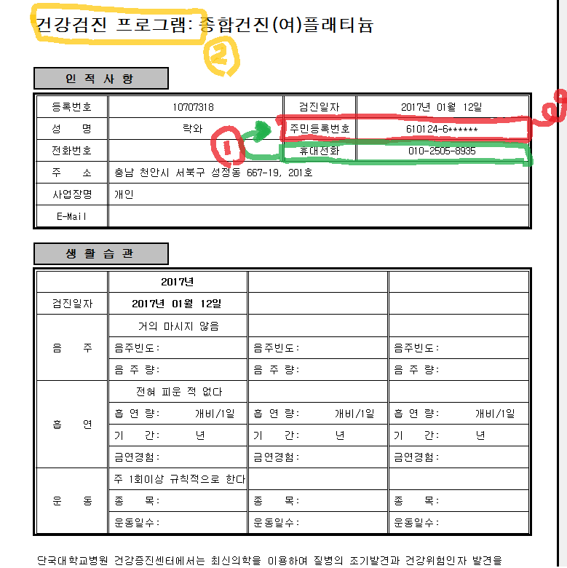
변경전(현재) | 변경후
 | 락와
 | 건강검진 프로그램 : 삼성디스플레이(여)

 | 인 적 사 항

 | 등록번호 | 10041004 |  |  | 검진일자 | 2017년 01월 12일
 | 성 명 | 락와 |  |  | 휴대전화 | 010-2505-8935
 | 전화번호
 | 주 소 | 충남 천안시 서북구 성정동 667-19, 201호
 | 사업장명 | 개인
 | E-Mail

 | 생 활 습 관

 |  | 2017년
 | 검진일자 | 2017년 01월 12일
 | 음 주 | 거의 마시지 않음
 |  | 음주빈도 |  | 음주빈도 |  | 음주빈도
 |  | 음 주 량 |  | 음 주 량 |  | 음 주 량
 | 흡 연 | 전혀 피운 적 없다
 |  | 흡 연 량 | 개비/1일 | 흡 연 량 | 개비/1일 | 흡 연 량 | 개비/1일
 |  | 기 간 | 년 | 기 간 | 년 | 기 간 | 년
 |  | 금연경험 |  | 금연경험 |  | 금연경험
 | 운 동 | 주 1회의상 규칙적으로 한다
 |  | 종 목 |  | 종 목 |  | 종 목
 |  | 운동일수 |  | 운동일수 |  | 운동일수

 | 단국대학교병원 건강증진센터에서는 최신의학을 이용하여 질병의 조기발견과 건강위험인자 발견을 위해
 | 다양한 건강진단 프로그램을 운영하고 있습니다.

 | 본 건강증진센터에서는 귀하의 건강진단 기록을 보관하여 연차별 건강변화를 관찰하고 있으며,
 | 개인별 건강위험인자에 대해 추후관리를 하여 드립니다. 건강은 건강할 때 지키십시오.

 |  |  | - 1 - |  |  | [ 10707318-락와 ]
 |  |  |  |  |  | 검진자보관용

